Sheet1
1
EQUIPMENT CJ20
NO | GAMBAR | PART NO | MOLT NO | ORDER | STOCK | ORDER BY | harga
1 | 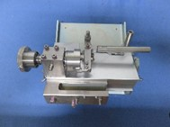 | C/H JUDGMENT DEVICE | 48CJ200000 | IMPORT | ADA | SoC | $1,288.50
2 | 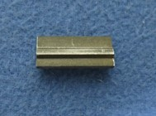 | CLAMP POSITIONING JIG | 48CJ20B002 | IMPORT | ADA | SoC
3 | 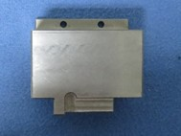 | MICROMETER POSITIONING JIG | 48CJ20B001 | IMPORT | ADA | SoC
4 | 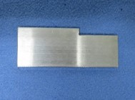 | URETHANE SHEET, SPACER | 48CJ200029 | IMPORT | ADA | SoC | $19.72
5 | 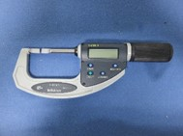 | MICROMETER (BLM-30QM) | DIG BLADE MICROMETER 30/0.001 MM 422-411 | LOKAL | ADA | SoC
6 | 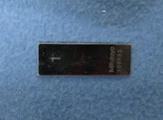 | GAUGE BLOCK 1MM | GAUGE BLOCK STEEL 1.00 MM | LOKAL | ADA | SoC
7 | 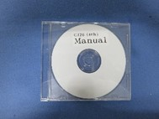 | MANUAL DISC | - | IMPORT | ADA | SoC
1
8 | 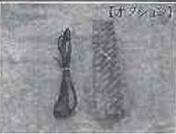 | CONNECTION CABLE | 48CR20ZA01 (MAKER TYPE : 937387) | IMPORT | TIDAK PUNYA | PAE DENGAN MOLT NO.4BD000240 (SECARA SPEC/MAKER TYPE SAMA : 937387)
1
9 | 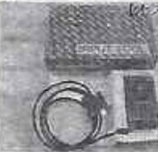 | INPUT TOOL FOR RS232C | 48CR20ZA02 (MAKER TYPE : IT-007R/264-007) | IMPORT | TIDAK PUNYA | PAE DENGAN MOLT NO.4BD000273 (SECARA SPEC/MAKER TYPE SAMA : IT-007R/264-007)
10 | 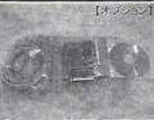 | RS232C EXTENSION SERIAL PORT | 48MK10ZA04 | IMPORT | TIDAK PUNYA | -

